KARTA

KARTA WYSYŁKOWA/SHIPPING CARD |  |  |  |  | Data/Date . .

 |  |  |  |  | BANAN Total:

 |  |  |  |  | ANANAS Total:

 |  |  |  |  | BIO Total:
Yellow Fresh Fruits Kft. HU Budapest.

DRIVER: |  |  |  | EUROPALETY NA AUCIE/EUROPALLETS ON A CAR

CAR NUMBER:
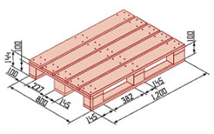
DESTINATION:

RAMPA | GODZINA/TIME
 | START / FINISH I
 | ------------- / ---------------
 |  |  |  | EUROPALETY NA AUCIE/EUROPALLETS ON A CAR

PRODUKT/PRORUCT |  | ILOŚĆ/TOTAL | MARKA |  |  | EUROPALLETS

NAKLEJKI

Przy załadunku sprawdzono ilośc towaru oraz poprawność danych na etykietach. |  |  |  | PODPIS MAGAZYNIERA
The quantity of the goods and the label data were checked for accuracy when loading.
Кількість товару і дані етикетки перевірялися на точність при завантаженні.

